Sheet1
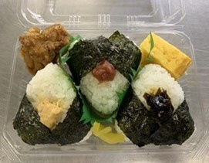
2020年3月12日現在
商品名 | 原材料 | 原材料のうちアレルギー特定原材料と推奨原材料
３種おむすびとおかずセット | ご飯（国産米使用）、卵焼、鶏唐揚、たくあん、ツナフレーク和風マヨソース和え、ごま入り昆布佃煮、調味梅肉、海苔／加工デンプン、グリシン、調味料（有機酸等）、トレハロース、ｐＨ調整剤、糊料（加工デンプン、増粘多糖類）、酸味料、乳化剤、酒精、着色料（野菜色素、クチナシ）、香料、香辛料抽出物、酸化防止剤（Ｖ．Ｃ）、Ｖ．Ｂ１、リゾチーム、（一部に小麦・卵・乳成分・ごま・さば・大豆・鶏肉を含む） | 小麦・卵・乳成分・ごま・さば・大豆・鶏肉

 | アレルギー物質：（特定原材料）えび、かに、小麦、そば、卵、乳、落花生 | 左記の特定原材料、推奨原材料に指定されていますアレルギー物質に関しましては、含まれている場合は商品に貼付されていますサーマルラベルに記載されています。
 | （推奨原材料）あわび、いか、いくら、オレンジ、カシューナッツ、キウイフルーツ、牛肉、くるみ、ごま、
 | さけ、さば、大豆、鶏肉、バナナ、豚肉、まつたけ、もも、やまいも、りんご、ゼラチン、魚介類

※１品毎に清掃、コンタミなどには十分注意して製造しておりますが、同工場ではえびなどの特定原材料や推奨原材料を含む他の弁当やおむすびなども製造しております。

 | ３種おむすびは、梅、シーチキン、昆布の内容となっております。

